Sheet1
 | IB-GP2021 キット頒布申込書

キットコード | キ ッ ト 内 容 |  | 単価 | 必要個数 | 頒布金額
車軸キット | 車軸 |  | 100 | 0 | ¥0
 | ・軸（2）
 | ・スリーブ（2）
 | ・ワッシャー（4）
 |  | ※ワッシャーは写真にありませんが含まれます。
車軸とタイヤ | 車軸 |  | 400 | 0 | ¥0
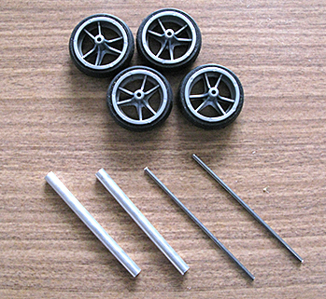
 | ・軸（2）
 | ・スリーブ（2）
 | ・ワッシャー（4）
 | タイヤ ・タイヤ（4） ・ホイール（4） | ※ワッシャーは写真にありませんが含まれます。
新入隊員 特別キット | ※初めて参加するスカウト用です。 |  | 500 | 0 | ¥0
 | シャーシ（1）
 | キットBの 車軸とタイヤ
 |  |  |  | 合計金額 | ¥0
※ 車体のみ、タイヤのみの頒布はありません。

使用予定日 |  |  |  | 月 日
実際に使用する隊集会、組集会の活動月日をご記入ください。

●発注に際して
・注文は、使用する最小個数でお願いします。
予備用や当面使用しないスカウトのキットについては、追加注文でお願いします。
・使用日の近い隊から、順次発送しますので、ご了承ください。
・必ずこの用紙で「クラス」毎に注文してください。タイヤが若干ちがいます。
・頒布代金は、後日県連事務局から請求書が届きますので、その指示によりお支払いください。
・キットの送付は、宅配等にて行います。 送料が別途かかります。
・キットの受け渡しは、県連事務局では行いませんので、予めご了承ください。
・十分に点検をしていますが、不良品については、交換します。県連事務局にご連絡ください。
・注文は、使用予定日の２週間前までにお願いします。

注文年月日 | 2021 月 日
注文団隊
注文責任者 |  |  | 団隊役務
連絡メルアド
お届け先※ | 郵便番号
 | 住 所
 | 連絡先電話番号
配達時間※ | □ 時間指定なし | □ （ ）時頃に配達

